単純挿入法
単純挿入法
先頭要素から順に調べて、他の要素と大小関係が正しくなるような位置に挿入するのが単純挿入法
 | 大量データには、不向き但し、ソート前のデータがおおむね正しく並んでいる場合には、高速処理が望めます
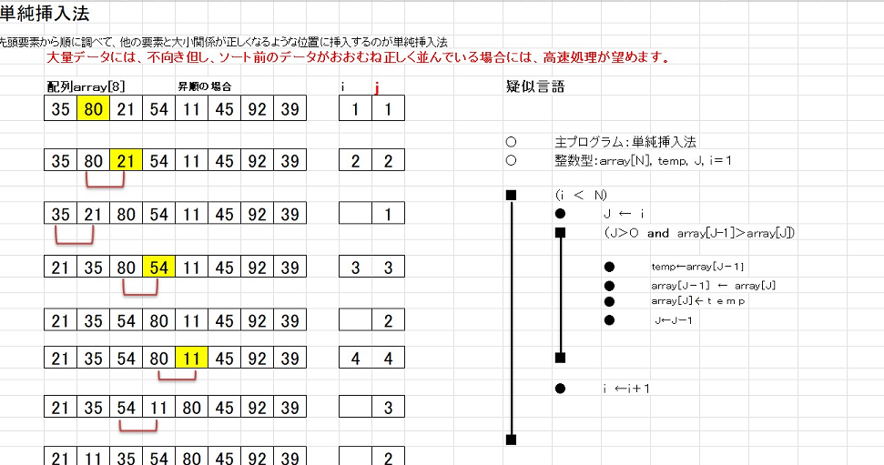
疑似言語

 | 〇 | 主プログラム：単純挿入法
 | 〇 | 整数型：array[n], temp, j, i
 | ● | i ← 1
 | ■ | (i < n )
 |  | ● | j ← i
 |  | ■ | (j > 0 and array[j-1] > array[j])
 |  |  | ● | temp ← array[j-1]
 |  |  | ● | array[j-1] ← array[j]
 |  |  | ● | array[j] ← temp
 |  |  | ● | j ← j -1
 |  | ■
 |  | ● | i ← i + 1
 | ■

